Титульный лист
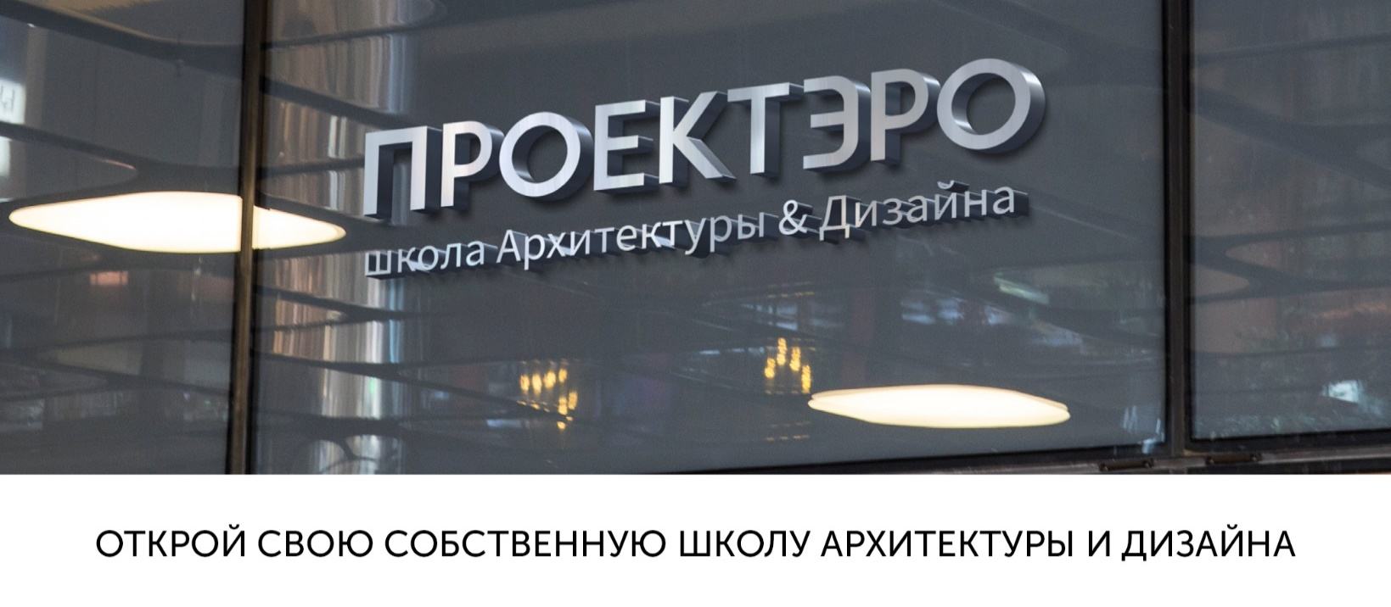

proektero.ru

ВЫБРАТЬ ФОРМАТ

Ввод данных
Выберите формат школы | Стандартные курсы

Стандартные курсы | Дополнительные курсы
"Живопись" | "Графический дизайн"
"Архитектура"
"Fashion-дизайн"
"Скульптура"
"Электроника"
"Плэнер"
"Рисунок"

РАССЧИТАТЬ

+7 (995) 008-99-57 |  | office@yourarr.ru

Затраты на запуск
ЗАТРАТЫ НА ЗАПУСК

 | Цена, руб. | Кол-во, шт. | Сумма, руб.
Расходы на проведение курсов:
"Живопись" | 10,000 ₽ | 1 | 10,000 ₽
"Архитектура" | 2,000 ₽ | 8 | 16,000 ₽
"Fashion-дизайн" | 5,000 ₽ | 1 | 5,000 ₽
"Скульптура" | 10,000 ₽ | 1 | 10,000 ₽
ВЕРНУТЬСЯ
К ВЫБОРУ ФОРМАТА
"Электроника" | 1,500 ₽ | 8 | 12,000 ₽
"Плэнер" | 5,000 ₽ | 1 | 5,000 ₽
"Рисунок" | 10,000 ₽ | 1 | 10,000 ₽
"Графический дизайн" | 0 ₽ | 8 | 0 ₽
Маркетинговые расходы | 30,000 ₽
ФИНАНСОВАЯ МОДЕЛЬ
Раздаточный материал | 25,000 ₽
Паушальный взнос | 200,000 ₽
ИТОГО с учетом паушального взноса: |  |  | 323,000 ₽
+7 (995) 008-99-57 |  |  | office@yourarr.ru

Финансовая модель
ФИНАНСОВАЯ МОДЕЛЬ

месяц | январь | февраль | март | апрель | май | июнь | июль | август | сентябрь | октябрь | ноябрь | декабрь
Выручка | 145,600 | 242,400 | 339,200 | 339,200 | 339,200 | 185,600 | 48,000 | 48,000 | 339,200 | 339,200 | 339,200 | 339,200
"Живопись" | 21,600 | 32,400 | 43,200 | 43,200 | 43,200 |  |  |  | 43,200 | 43,200 | 43,200 | 43,200
"Архитектура" | 21,600 | 32,400 | 43,200 | 43,200 | 43,200 |  |  |  | 43,200 | 43,200 | 43,200 | 43,200
"Fashion-дизайн" | 21,600 | 32,400 | 43,200 | 43,200 | 43,200 |  |  |  | 43,200 | 43,200 | 43,200 | 43,200
"Скульптура" | 21,600 | 32,400 | 43,200 | 43,200 | 43,200 |  |  |  | 43,200 | 43,200 | 43,200 | 43,200
"Электроника" | 21,600 | 32,400 | 43,200 | 43,200 | 43,200 |  |  |  | 43,200 | 43,200 | 43,200 | 43,200
"Плэнер" |  |  |  |  |  | 105,600
"Рисунок" | 21,600 | 32,400 | 43,200 | 43,200 | 43,200 |  |  |  | 43,200 | 43,200 | 43,200 | 43,200
Индивидуальные занятия | 16,000 | 48,000 | 80,000 | 80,000 | 80,000 | 80,000 | 48,000 | 48,000 | 80,000 | 80,000 | 80,000 | 80,000
"Графический дизайн" | 0 | 0 | 0 | 0 | 0 |  |  |  | 0 | 0 | 0 | 0
Расходы | -82,000 | -96,500 | -111,000 | -111,000 | -111,000 | -88,500 | -75,000 | -85,000 | -111,000 | -111,000 | -111,000 | -111,000
Аренда помещения | -27,000 | -27,000 | -27,000 | -27,000 | -27,000 | -27,000 | -27,000 | -27,000 | -27,000 | -27,000 | -27,000 | -27,000
Маркетинговые расходы | -20,000 | -10,000 |  |  |  |  | -10,000 | -20,000
Обслуживание офиса (охрана, уборка и т.д.) | -10,000 | -10,000 | -10,000 | -10,000 | -10,000 | -10,000 | -10,000 | -10,000 | -10,000 | -10,000 | -10,000 | -10,000
Расходы на занятия | -2,000 | -3,000 | -4,000 | -4,000 | -4,000 | -4,000 | -4,000 | -4,000 | -4,000 | -4,000 | -4,000 | -4,000
Заработная плата | -23,000 | -46,500 | -70,000 | -70,000 | -70,000 | -47,500 | -24,000 | -24,000 | -70,000 | -70,000 | -70,000 | -70,000
- Курсы | -15,000 | -22,500 | -30,000 | -30,000 | -30,000 | -7,500 |  |  | -30,000 | -30,000 | -30,000 | -30,000
- Индивидуальные занятия | -8,000 | -24,000 | -40,000 | -40,000 | -40,000 | -40,000 | -24,000 | -24,000 | -40,000 | -40,000 | -40,000 | -40,000
Прибыль | 63,600 | 145,900 | 228,200 | 228,200 | 228,200 | 97,100 | -27,000 | -37,000 | 228,200 | 228,200 | 228,200 | 228,200
Роялти | -14,560 | -24,240 | -33,920 | -33,920 | -33,920 | -18,560 | -10,000 | -10,000 | -33,920 | -33,920 | -33,920 | -33,920
Налоги | -8,736 | -14,544 | -20,352 | -20,352 | -20,352 | -11,136 | -2,880 | -2,880 | -20,352 | -20,352 | -20,352 | -20,352
Чистая прибыль | 40,304 | 107,116 | 173,928 | 173,928 | 173,928 | 67,404 | -39,880 | -49,880 | 173,928 | 173,928 | 173,928 | 173,928
Чистая прибыль нарастающим итогом | 40,304 | 147,420 | 321,348 | 495,276 | 669,204 | 736,608 | 696,728 | 646,848 | 820,776 | 994,704 | 1,168,632 | 1,342,560
Окупаемость инвестиций | -282,696 | -175,580 | -1,652 | 172,276 | 346,204 | 413,608 | 373,728 | 323,848 | 497,776 | 671,704 | 845,632 | 1,019,560

Пояснение
 | Курсы | Инд.занятия | Плэнер
Ставка преподавателя | 625 | 1,000 | 625 | руб./занятие
Стоимость занятия | 675 | 2,000 | 1,100 | руб./занятие
Количество занятий в месяц | 8 | 8 | 6 | занятий
Максимальное количество детей в группе | 8 | 1 | 8 | учащихся
Расходы на проведение 1-ого занятия "Электроника | 500 |  |  | руб./занятие
Аренда офиса за кв.м. | 600 |  |  | руб. за кв.м.
Необходимая площадь помещения | 45 |  |  | кв.м.
+7 (995) 008-99-57 |  |  |  |  |  |  |  |  |  |  |  | office@yourarr.ru
ВЕРНУТЬСЯ
К ВЫБОРУ ФОРМАТА
ВЕРНУТСЯ К
ЗАТРАТАМ НА ЗАПУСК

